Sheet1
定制护士站导诊台清单表
序号 | 产品名称 | 图片 | 规格 （mm) | 材质说明 | 数量 （m） | 最高限价 （元/m） | 报价 （元/m） | 报价合价 （元）
1 | U型护士站*1组 | 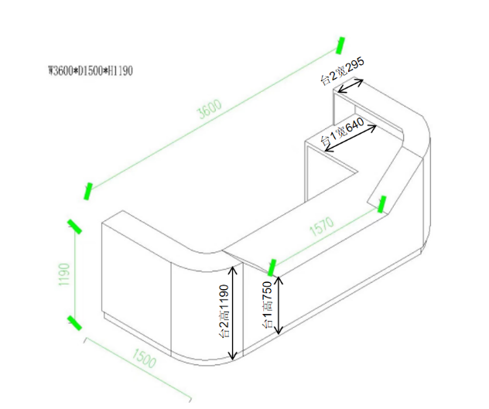 | 定制 | 1、柜体：采用上海“宝钢”SECC电解钢板，钢板厚度≥1.0mm，护士站钢结构采用3.0mm电解钢板。电解钢板是一种优质的金属材料，表面光滑、平整，不易损伤，电解钢板是在冷轧钢板基础上深加工电解上一层锌，相比冷轧钢板电解钢板具有防锈的功能，暴露在空气中和遇水都不会生锈，避免了冷轧板料因表面喷涂层损坏生锈腐烂的情况，相比冷轧钢板电解板不需要酸洗磷化环保。 2、台面：采用医务专用人造大理石制作（人造大理石主要材质是复合亚克力树脂≥28%+铝粉）；其材料厚度≥1.2cm；材料性能：易清洁、抗污垢、耐冲击、耐高温、以及具有阻燃性、无毒等技术特点；符合医院等高标准的环境卫生要求。 3、导轨：采用专业级医用导轨，具有顺畅，静音，防倾覆功能。 4、锁具：优质侧面锁，互开率≤1.379%，使用寿命不少于20000次。 5、生产工艺：柜体和护士站钢结构金属面采用静电环氧树脂粉末喷涂，颜色可根据院方要求，该设计具有外观新颖、简洁，符合现代医务潮流。柜门与抽屉采用隐藏式拉手，折弯一体成型。 6、正立面装饰线条为白色木质线条（本图为展示，具体详我院门诊大楼护士站）。 7、 具体款式及细节的要求，以我院门诊大楼现有护士站款式为准。 8、以台1宽度中心线为计算规则计算长度，U型护士站长度5.2m/组，L型护士站3.7m/组，报价以每米长度综合报价。 | 5.2+3.7*2=12.6 | 2500.00
2 | L型护士站*2组 | 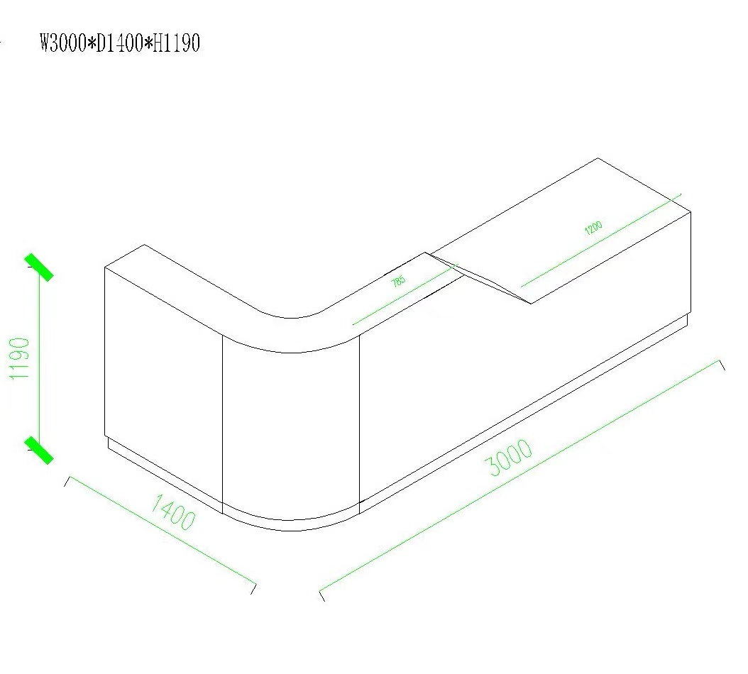 | 定制

